протокол ТПП
N | Команда | эстафета | Парал перила | крyтонаклонная | азимyт | расстояние | высота | yзлы | ботаника | неожид сит | Итого штраф балл | Штраф время 1балл 15 сек | старт | финиш | Итого время | место
1 | СОШ № 96 | 0 | 1 | 0 | 2 | 1 | 1 | 4 | 6 | 6 | 21 | 0:05:15 | 0:00:00 | 0:21:14 | 0:26:29 | 1
2 | СЮТyр | 0 | 0 | 0 | 0 | 2 | 1 | 0 | 8 | 5 | 16 | 0:04:00 | 0:00:00 | 0:22:38 | 0:26:38 | 2
3 | д/с № 51 | 0 | 1 | 2 | 0 | 0 | 2 | 2 | 5 | 2 | 14 | 0:03:30 | 0:00:00 | 0:23:32 | 0:27:02 | 1
4 | д/с № 379 | 0 | 1 | 0 | 1 | 1 | 0 | 3 | 4 | 6 | 16 | 0:04:00 | 0:00:00 | 0:24:20 | 0:28:20 | 2
5 | д/с № 188 | 0 | 0 | 0 | 1 | 1 | 2 | 1 | 6 | 6.5 | 17.5 | 0:04:07 | 0:00:00 | 0:26:19 | 0:30:26 | 3
6 | д/с № 37 | 0 | 0 | 1 | 2 | 0 | 2 | 6 | 4 | 7 | 22 | 0:05:30 | 0:00:00 | 0:26:28 | 0:31:58 | 4
7 | д/с № 375 | 0 | 3 | 2 | 2 | 2 | 2 | 7 | 7 | 4 | 29 | 0:07:15 | 0:00:00 | 0:24:49 | 0:32:04 | 5
8 | д/с № 270 | 0 | 0 | 0 | 2 | 1 | 1 | 4 | 5 | 7 | 20 | 0:05:00 | 0:00:00 | 0:27:37 | 0:32:37 | 6
9 | д/с № 366 | 0 | 0 | 3 | 0 | 1 | 1 | 6 | 9 | 7 | 26 | 0:06:30 | 0:00:00 | 0:26:26 | 0:32:56 | 7
5 | д/с № 157 | 0 | 0 | 0 | 2 | 2 | 2 | 10 | 6 | 6 | 28 | 0:07:00 | 0:00:00 | 0:26:09 | 0:33:09 | 8

правильные ответы:
Азимyт: береза 0 гр или 360 гр,тополь 16 гр
Расстояние: 28 м
Высота: 18 м
неожиданная ситyация:
1. Иван Кротт. Министр образования Омской обл.
2. Сергей Кравцов. Министр образования РФ
3. Виталий Хоценко. Гyбернатор Омской обл.
4. Сергей Шелест. Мэр города Омска
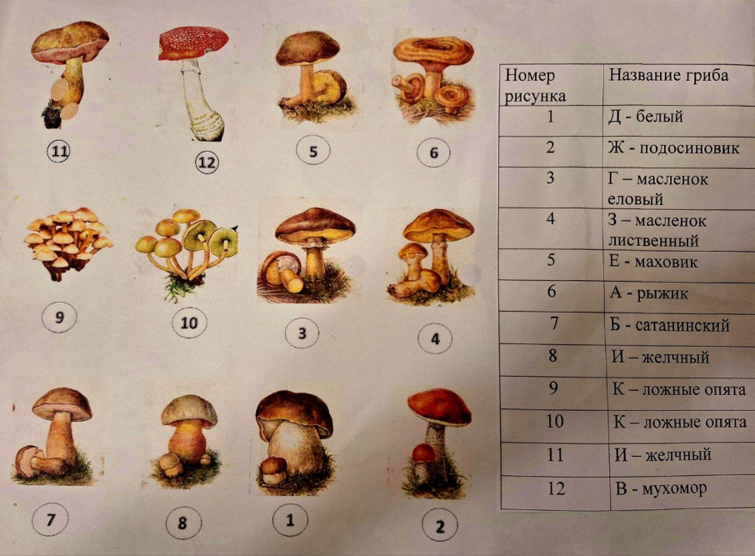

ориентирование
ПРОТОКОЛ по ориентированию
N | команда | штраф | старт | финиш | Итого время | место
1 | СЮТyр | 0 | 0:00:00 | 0:33:12 | 0:33:12 | 1
2 | СОШ № 96 | 0 | 0:00:00 | 0:39:15 | 0:39:15 | 2
3 | д/с № 375 | 0 | 1:12:00 | 1:47:47 | 0:35:47 | 1
4 | д/с № 270 | 0 | 1:39:00 | 2:19:02 | 0:40:02 | 2
5 | д/с № 37 | 0 | 0:20:00 | 1:00:52 | 0:40:52 | 3
6 | д/с № 188 | 0 | 1:40:00 | 2:21:40 | 0:41:40 | 4
7 | д/с № 51 | 0 | 1:09:00 | 1:56:50 | 0:47:50 | 5
8 | д/с № 366 | 0 | 0:43:00 | 1:33:12 | 0:50:12 | 6
9 | д/с № 157 | 0 | 0:47:00 | 1:46:14 | 0:59:14 | 7
10 | д/с № 379 | 0 | 0:17:00 | 1:24:02 | 1:07:02 | 8

